Servidores
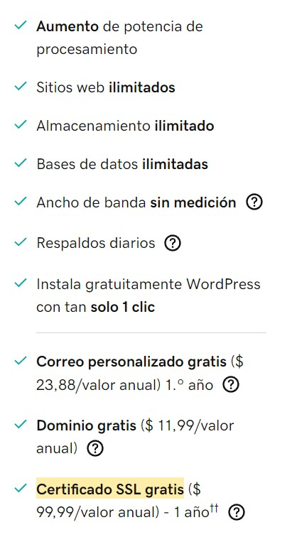
 | Proveedores de Servidores
 | SERVICIO | GoDaddy | SERVICIO | PROVEEDOR 2
 | URL | Hosting | Web hosting rápido y confiable - GoDaddy | URL | Precios de servicios Premium - Webnode
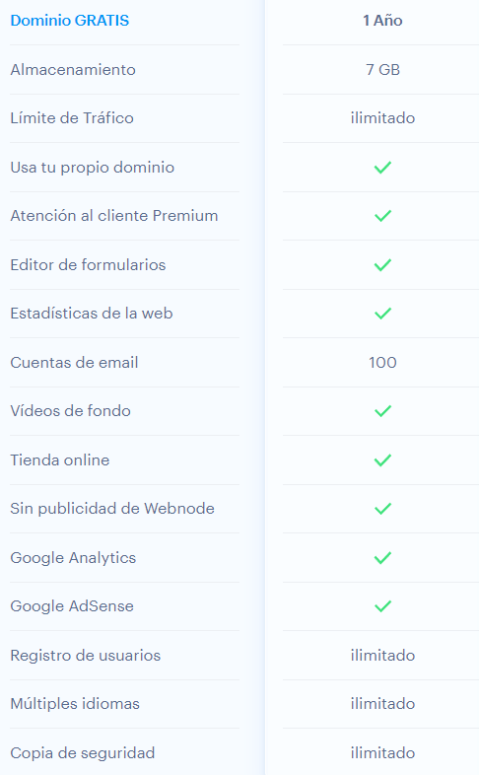
 | 1 sitio web | x | 1 sitio web | x
 | 100 GB de almacenamiento | x | 100 GB de almacenamiento
 | Ancho de banda sin medición | x | Ancho de banda sin medición | x
 | Correo comercial gratis | x | Correo comercial gratis | x
 | Dominio gratis con un plan anual | x | Dominio gratis con un plan anual | x
 | Total Servicios | 5 | Total Servicios | 4
 | Valor Total x Mes: | $62,496 | Valor Total x Mes: | $45,900

Resultado Final
 | MEJOR PROVEEDOR SERVIDOR
 | El mejor proveedor es 2

Equipos (PC)
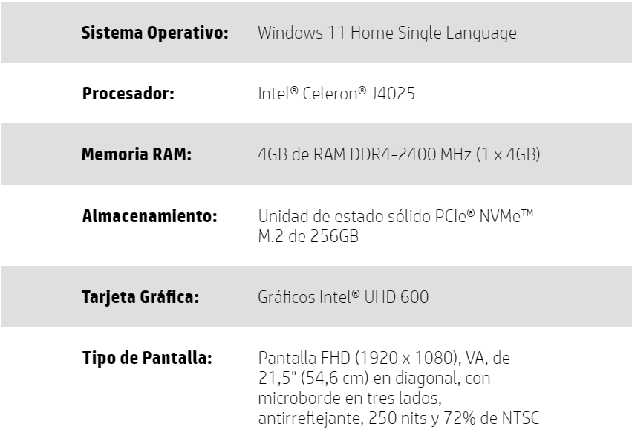
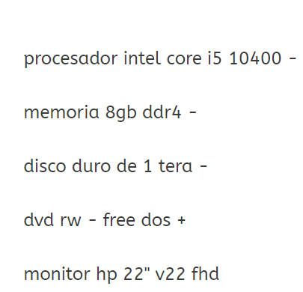
 | Proveedores de Equipos PC
 | Caracteristicas del PC | PROVEEDOR 1 - Unilago | Caracteristicas del PC | PROVEEDOR 2 - ktronix
 | Procesador intel | x | Procesador intel | x
 | Memoria RAM 4gb | x | Memoria RAM 4gb | x
 | 1 Tera Disco Duro | x | 1 Tera Disco Duro
 | Pantalla Full HD | x | Pantalla Full HD | x
 | Monitor 20" | x | Monitor 20" | x
 | Total Servicios | 5 | Total Servicios | 4
 | Valor: | $2,490,000 | Valor: | $1,199,000

Resultado Final
 | MEJOR PROVEEDOR EQUIPOS
 | El mejor proveedor es 2

